Sheet1

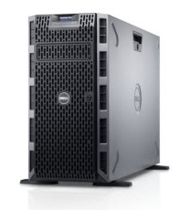
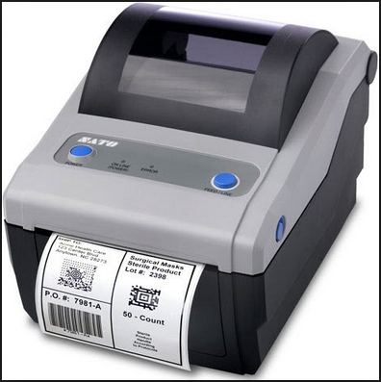
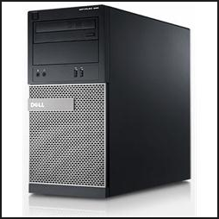
1
PC LOCAL
136.198.117.18 (SVRDBB)
ALUR PROSES PRINTER SATO
SATO PC LOCAL
10.230.30.84 (PC SCAN IT)
2
3
Application
4
5

KETERANGAN
1 | PC Local akses ke web: http://136.198.117.18:85/receiving/ untuk melakukan printing barcode
2 | Dari server mengirim data kepada PC SCAN IT untuk dikonversi menjadi bahasa yang dapat diterima oleh PRINTER SATO
3 | Dari PC SCAN IT mengkonversi data yang dimasukan ke textfile lalu di kirim ke folder yang bernama "PrintSato" yang sudah
 | tersedia di PC LOCAL.
 | Setting Folder PrintSato:
 | a. Buat folder bernama PrintSato dimana saja
 | b. Share folder tersebut

1

2

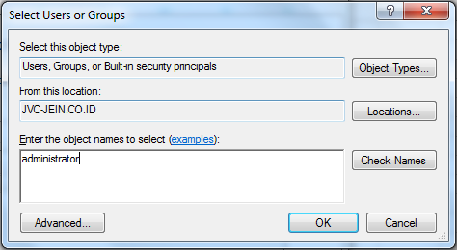

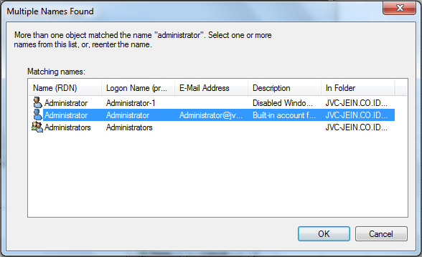
3

4

5

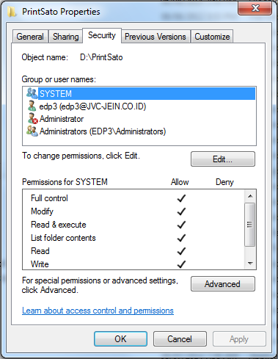
7

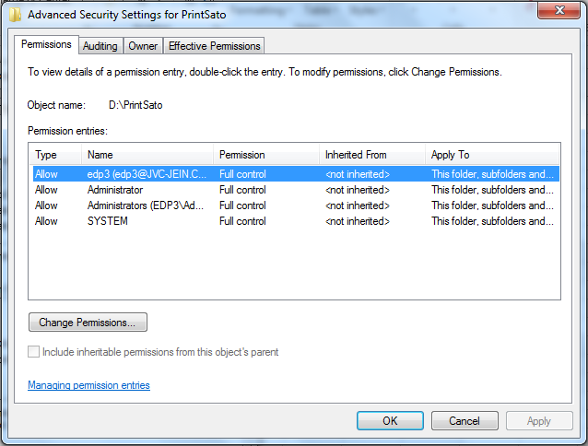
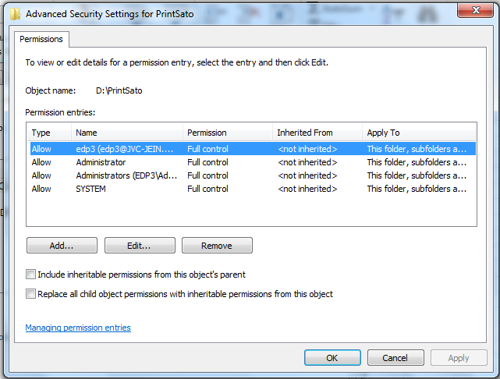

6
10
8
9

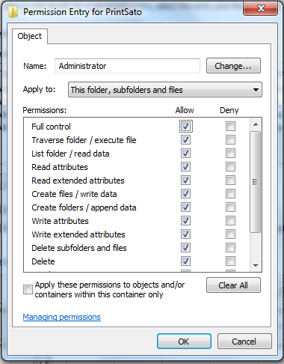

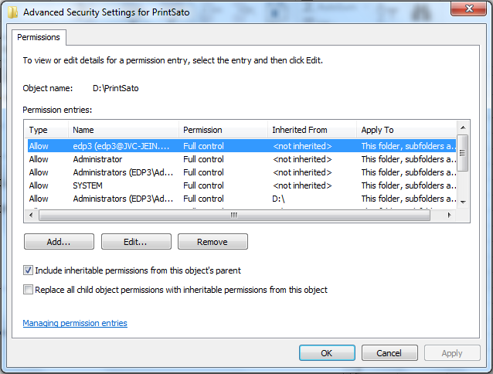
11
13

12

14

15

 | c. Apabila ada error seperti ini:
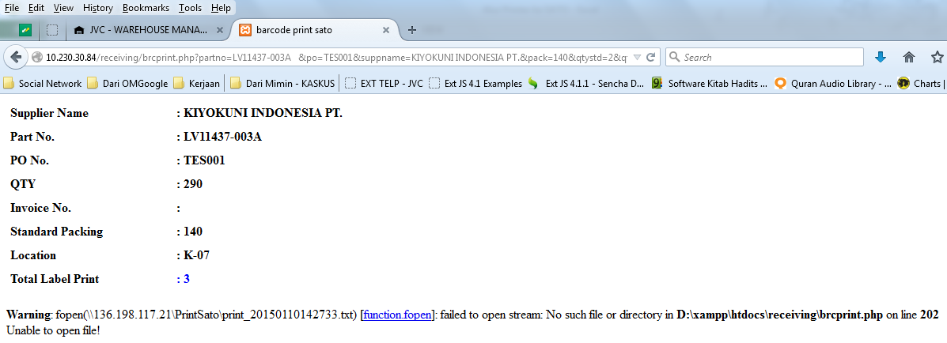

Setting pada internet option menjadi NO PROXY

4 | Setelah textfile sudah berhasil ada di foldee PrintSato pada PC Local, aplikasi print barcode langsung menjalankan perintah dari textfile tersebut ke PRINTER SATO
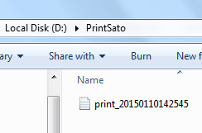

5 | Berhasil di print.
SELESAI

